关系图
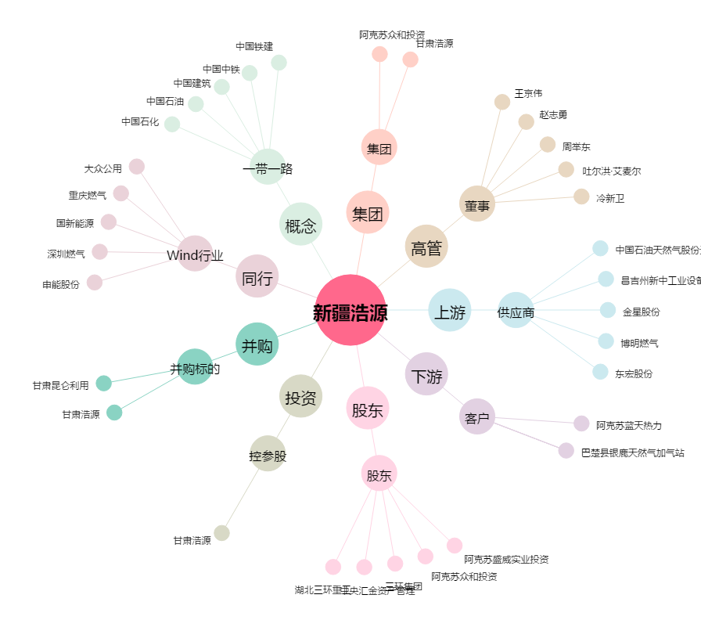
新疆浩源[002700.SZ] - 关系概览图

